示波器
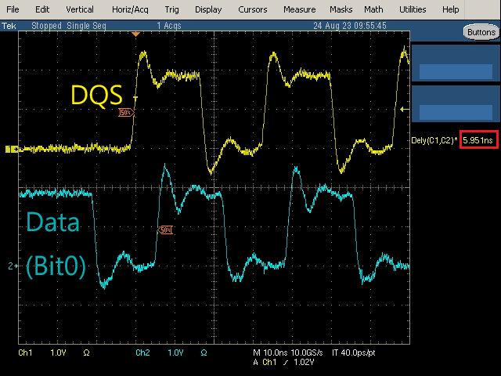
日期: | 2023-08-24
目的: | 確認DQS Delay Control是否有效及其是否呈現線性
設備: | 1. MK7325FC
 | 2. LA:Tektronix TDS7254
 | 3. Bit File: mars_0824.bit
步驟: | 1.設定DQS Delay Control Register(0x6B18)=0
 | 2.使用LA量測DQS(Pin:AF23-FEP_FCE1)和Data(Bit0)之間的時間差.
 | 3.測量Write的波形(圖檔中黃色波形)
 | 4.測量Read的波形(圖檔中藍色波形)
 | 5.重複步驟1~4,分別測量DQS Delay Control Register 2~30(間隔2)
數據: | MCU Frequence: | 30MHz
 | Flash Frequence: | 60MHz

 | DQS Delay Control | Read(ns) | Write(ns)
 | 0 | 6.002 | 5.951
 | 2 | 6.034 | 5.779 | 斜率約: 0.16 ns -> 合理，FPGA Idelay_cell共32級，1級為0.079 ns ，兩級約為0.16 ns (1. 考量量測誤差-ryan取50%，正常應為90% 2. 官網描述的0.079 ns也是寫"平均為0.079 ns")
 | 4 | 6.15 | 5.593
 | 6 | 6.392 | 5.398
 | 8 | 6.396 | 5.338
 | 10 | 6.721 | 5.163
 | 12 | 6.742 | 5.075
 | 14 | 6.969 | 4.855
 | 16 | 7.209 | 4.644
 | 18 | 7.285 | 4.515
 | 20 | 7.42 | 4.299
 | 22 | 7.505 | 4.154
 | 24 | 7.783 | 3.978
 | 26 | 7.883 | 3.827
 | 28 | 8.242 | 3.713
 | 30 | 8.279 | 3.572

 | 示意圖(Write):

